新規プラン編
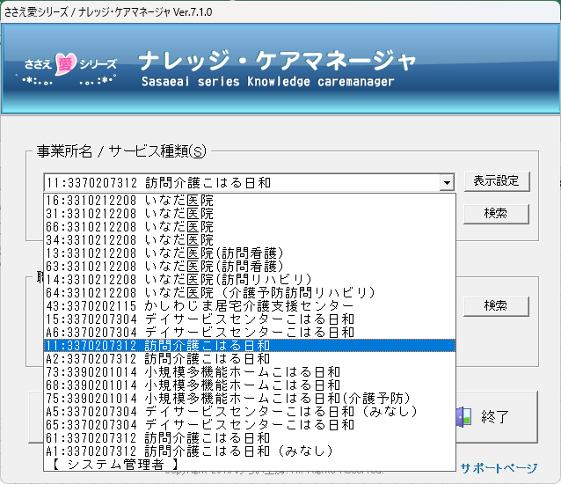
①作成したい場所を選んでパスワード入力し、開始をクリック
15：デイ要介護
A6：デイ要支援（総合事業）
11：訪問要介護
A2：訪問要支援（総合事業）
その他は過去使っていた物なので使わない。

②訪問もデイも基本画面は同じです。
プランの作成はサービス提供票を左クリック。

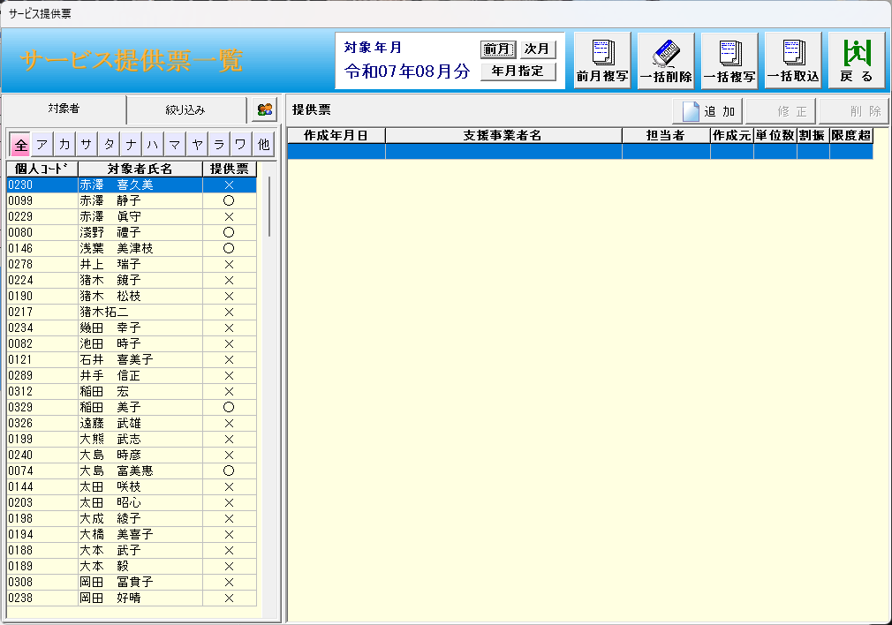

③新規で登録したい利用者を選んで追加をクリック。
※ここに乗っていない完全新規利用者の登録に関しては、トラブルを防ぐため必要な場合は出来る人に依頼をして下さい。

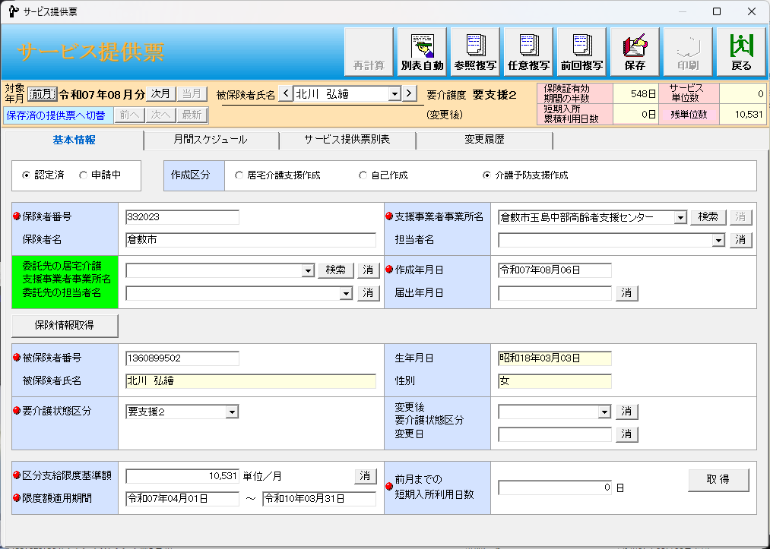
④介護認定済の方の場合は認定済をまだ認定が下りていない場合は、申請中を選択。基本作成区分は触りませんが、CMから指示があった場合のみ「自己作成」を使う場合があります。

⑤基本情報は基本全て入っていますが、●がついている所で未入力の所がある場合は登録できません。
下記で行くと支援事業者の所の担当者が空欄になっているのでその場合は、▼をクリックして担当を選んで下さい。

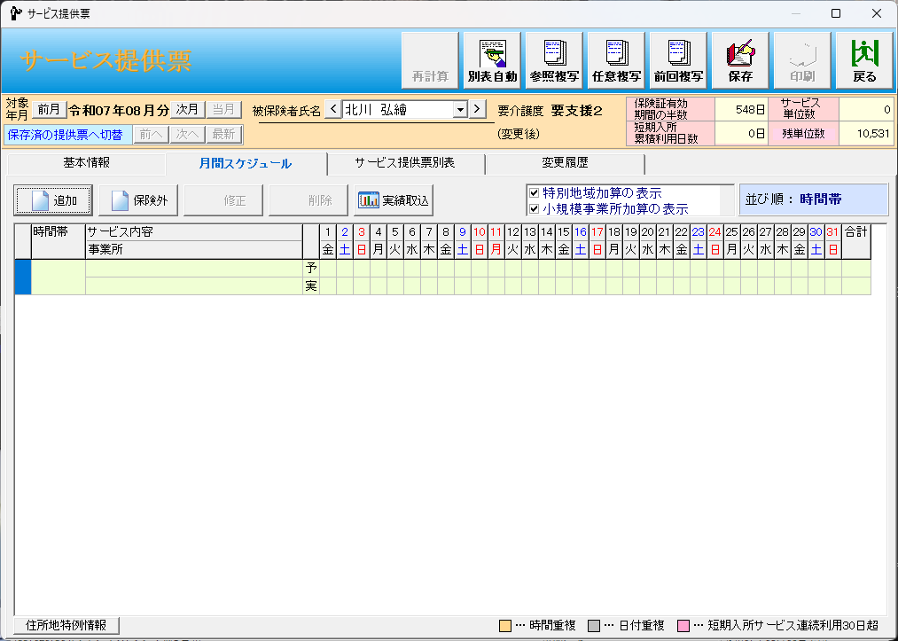
⑥追加をクリック。

⑦提供票を見ながら
A提供時間帯
Bサービス内容
C加算内容
D曜日入力
を入力。

②-④必要な情報は
適用区分：通所型(独自）が介護給付
同一建物かどうか
利用期間はサービス開始日を入れておく。
終了したら終了日を入れる。

⑤-A提供時時間帯の時間をクリックすると左記のポップアップが出るので開始時間と終了時間共にテンキーにて入力。
入力後Bサービス内容をクリック

⑤-B時間に適したコードが一番上に上がってくるのでそれを左クリックして下部にある「OK」を左クリック。
次にC加算内容へ

⑤-C現状取得している加算についてチェックが入っていますが、利用よって不要な物、必要な物があるので提供票を確認しながらチェックを入れる。
入れ終わったら曜日入力を左クリックしてDへ

⑤-C2訪問介護も基本変わりありませんが、同一建物減算のみ別項目になっているので注意してください。

⑤-D曜日入力をクリックすると「週間利用状況入力」が出てくるので提供票の内容を入力。
回数に関しては曜日をクリックすると最大3まで行って0に戻ります。回数が入ると自動で設定にチェックが入ります。今まで予定があった曜日を消したい場合などは回数が0の状態で設定をクリックしてチェックを入れたら0で反映されます。
入力内容は「月間サービス計画及び実績の記録」へ反映されるので間違いなければ「OK」をクリック。

⑥入力が終わったら「別表自動」をクリックし、提供票と相違なければ「保存」をクリックで提供票作成は終了で、これを各システム（通所記録～予定/実績作成or仮実績の作成）で上げて下さい。

プラン変更編
①作成したい場所を選んでパスワード入力し、開始をクリック
15：デイ要介護
A6：デイ要支援（総合事業）
11：訪問要介護
A2：訪問要支援（総合事業）
その他は過去使っていた物なので使わない。

②訪問もデイも基本画面は同じです。
プランの作成はサービス提供票を左クリック。

③まずデータの修正から説明します。
提供票のある利用者は「〇」表記でこの利用者に関しては各情報が表記の様に上がります。
データ作成自体は利用月の前月末に行いますが、作成後に内容の変更がある場合は右上の「修正」を左クリック。
※提供票が2つある場合は重複しているので誤ってるデータを確認して削除して下さい。

③-①絞り込みをクリックした後、サービス提供票にある「提供票登録者」にチェックを入れ、下部「絞り込み」をクリックすると

③-②提供票の登録がある人のみに絞れます。

④変更するサービス内容を左クリックして修正を左クリック。

⑤変更する個所としては
A提供時間帯
Bサービス内容
C加算内容
D曜日入力
になります。

⑤-A提供時時間帯の時間をクリックすると左記のポップアップが出るので開始時間と終了時間共にテンキーにて入力。
入力後Bサービス内容をクリック

⑤-B時間に適したコードが一番上に上がってくるのでそれを左クリックして下部にある「OK」を左クリック。
次にC加算内容へ

⑤-C現状取得している加算についてチェックが入っていますが、利用よって不要な物、必要な物があるので提供票を確認しながらチェックを入れる。
入れ終わったら曜日入力を左クリックしてDへ

⑤-C2訪問介護も基本変わりありませんが、同一建物減算のみ別項目になっているので注意してください。

⑤-D曜日入力をクリックすると「週間利用状況入力」が出てくるので提供票の内容を入力。
回数に関しては曜日をクリックすると最大3まで行って0に戻ります。回数が入ると自動で設定にチェックが入ります。今まで予定があった曜日を消したい場合などは回数が0の状態で設定をクリックしてチェックを入れたら0で反映されます。
入力内容は「月間サービス計画及び実績の記録」へ反映されるので間違いなければ「OK」をクリック。

⑥入力が終わったら「別表自動」をクリックし、提供票と相違なければ「保存」をクリックで提供票作成は終了で、これを各システム（通所記録～予定/実績作成or仮実績の作成）で上げて下さい。

※超イレギュラーとして月途中での介護度変更があります。
保険情報を変更して貰ったん後に行いますが、訪問介護の場合は「保険情報取得」をクリックだけで終了（提供プランが介護度に影響されない為）。
デイサービスの場合は変更後要介護状態区分変更日以降のプランを新しい介護度に合わせて下記画像の様に再作成する必要があります。
また、支援から介護へ変更になった場合は変更前までの支援が日割となります。

暫定プラン編
①作成したい場所を選んでパスワード入力し、開始をクリック
15：デイ要介護
A6：デイ要支援（総合事業）
11：訪問要介護
A2：訪問要支援（総合事業）
その他は過去使っていた物なので使わない。

②訪問もデイも基本画面は同じです。
プランの作成はサービス提供票を左クリック。

③プラン作成の必要のある利用者を選んで、新規は「追加」既存利用者の場合は「修正」をクリック。

④申請中へ変更する。
変更後の暫定介護度（CMに確認）を入力して、プラン作成。
※訪問はえいきょうありませんが、デイの場合は介護度でプランが変わる為。

⑤変更するサービス内容を左クリックして修正を左クリック。
新規の場合は追加をクリック。

⑥変更、新規で入力する個所としては
A提供時間帯
Bサービス内容
C加算内容
D曜日入力
になります。

⑥-A提供時時間帯の時間をクリックすると左記のポップアップが出るので開始時間と終了時間共にテンキーにて入力。
入力後Bサービス内容をクリック

⑥-B時間に適したコードが一番上に上がってくるのでそれを左クリックして下部にある「OK」を左クリック。
次にC加算内容へ

⑥-C現状取得している加算についてチェックが入っていますが、利用よって不要な物、必要な物があるので提供票を確認しながらチェックを入れる。
入れ終わったら曜日入力を左クリックしてDへ

⑥-C2訪問介護も基本変わりありませんが、同一建物減算のみ別項目になっているので注意してください。

⑥-D曜日入力をクリックすると「週間利用状況入力」が出てくるので提供票の内容を入力。
回数に関しては曜日をクリックすると最大3まで行って0に戻ります。回数が入ると自動で設定にチェックが入ります。今まで予定があった曜日を消したい場合などは回数が0の状態で設定をクリックしてチェックを入れたら0で反映されます。
入力内容は「月間サービス計画及び実績の記録」へ反映されるので間違いなければ「OK」をクリック。

⑦入力が終わったら「別表自動」をクリックし、提供票と相違なければ「保存」をクリックで提供票作成は終了で、これを各システム（通所記録～予定/実績作成or仮実績の作成）で上げて下さい。

※認定後の処理は「申請中」を「認定済」にして予定を再作成します。訪問はそのままでデイに関しては介護度が変わらければ問題なしですが、予定介護度と変わった場合は提供プランを再作成した上でデータをアップしてください。月初の変更ならプラン変更と同じですが、月途中の場合は※超イレギュラーを参考にして下さい。

実績取込、送出編
①作成したい場所を選んでパスワード入力し、開始をクリック
15：デイ要介護
A6：デイ要支援（総合事業）
11：訪問要介護
A2：訪問要支援（総合事業）
その他は過去使っていた物なので使わない。

②訪問もデイも基本画面は同じです。
プランの作成はサービス提供票を左クリック。

③これをクリック。

④全選択をクリックする事で

⑤実績の取り込みが出来ます。
※ささえ愛の方で実績を送ってなくても作成出来ます。空のデータを受信する意味のない形になるので注意。

⑥この画面は気にせず上書きをクリックして下さい。

⑥変更、新規で入力する個所としては
A提供時間帯
Bサービス内容
C加算内容
D曜日入力
になります。

⑦「はい」をクリックすると

⑥-A提供時時間帯の時間をクリックすると左記のポップアップが出るので開始時間と終了時間共にテンキーにて入力。
入力後Bサービス内容をクリック

⑧この画面になり内容の確認が出来ますが、この画面で無くても出来ますので、前画面は「いいえ」で問題無いです。

⑨実績送り出しをするのでここをクリック。

⑨国保請求業務をクリック。

⑥-C2訪問介護も基本変わりありませんが、同一建物減算のみ別項目になっているので注意してください。

⑩介護給付明細書をクリック

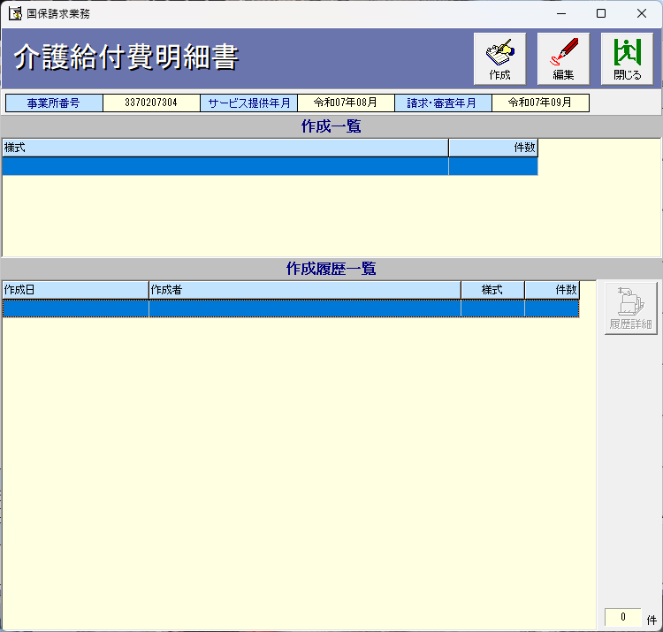

⑪作成をクリック。

⑫介護は様式2の居宅サービスをクリック。支援は総合事業を選んで様式2-3介護予防・日常生活支援総合事業を選んで下さい。

⑬全選択をクリック。

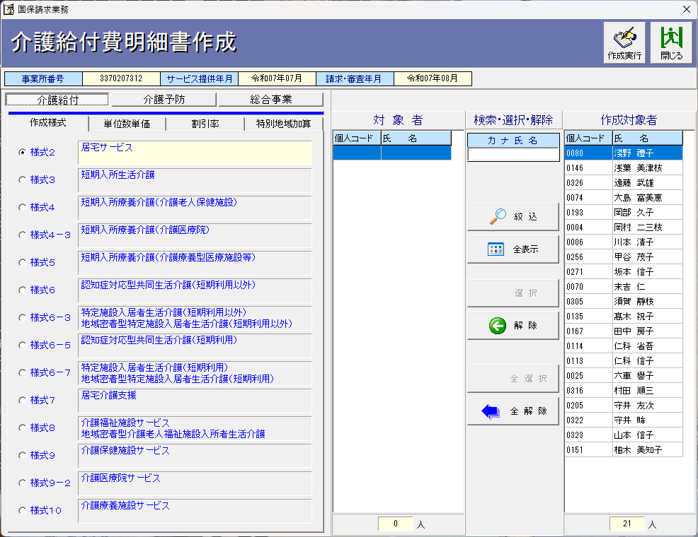

⑭作成実行をクリック。確認が出るので「はい」。

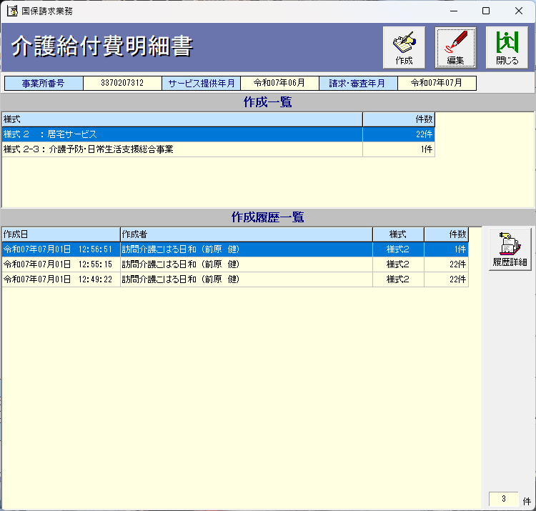
⑮編集をクリック。

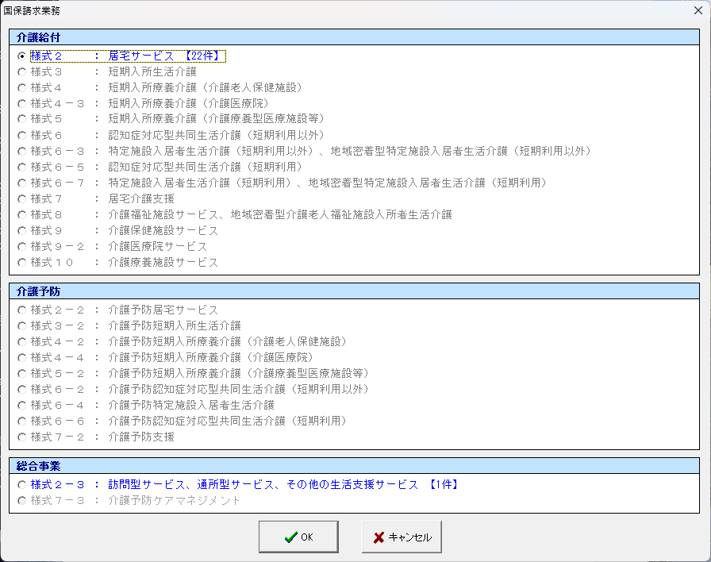
⑯確認したい様式を選んで下部「OK」クリック。

⑰△が出ている場合は何かしらのエラーの証拠です。
警告タブをクリックして確認してください。
△が無くなればOKです。画面を閉じてください。

⑱介護給付費請求書をクリック。

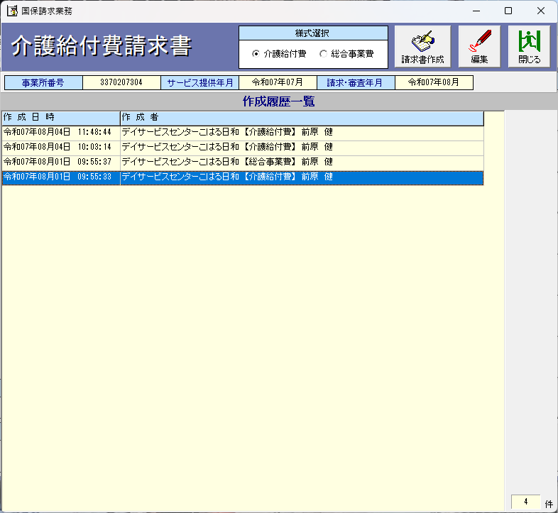

各様式を選んで請求書作成をクリックしたら自動で作成されます。
これで終了となります。

